المؤشرات الكلية

سوق العراق للاوراق المالية
جلسة الثلاثاء 2026/7/28 |  |  |  | تقرير أسعار الأسهم المتداولة لسوق العراق للأوراق المالية
الجلسة (131)
الاسهم المتداولة المدرجة و OTC |  |  | 8,298,093,493 |  |  | قيمة الأسهم المتداولة المدرجة و OTC |  | 8,846,645,262 |  |  | صفقات الشركات المدرجة وOTC | 1078
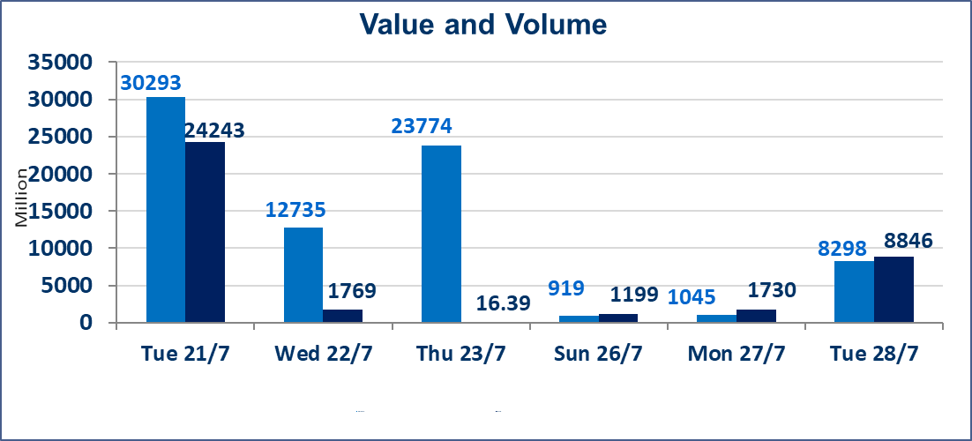
المؤشر60 ISX اليوم | 1061.39 |  | نقطة |  |  | المؤشر15 ISX اليوم | 1284.02 | نقطة
المؤشر 60 ISX السابق | 1056.33 |  | نقطة |  |  | المؤشر 15 ISX السابق | 1271.24 | نقطة
نسبة التغير | 0.48 |  | % |  |  | نسبة التغير | 1.01 | %
عدد النقاط | 5.06 |  | نقطة |  |  | عدد النقاط | 12.78 | نقطة

الشركات المدرجة | 103 | OTC | 20 | 123 |  | الشركات غير المتداولة المدرجة | 41 | OTC | 19 | 60
الشركات المتداولة | 46 | OTC | 1 | 47 |  | الشركات المرتفعة |  |  | 15
شركات الهيئة العامة |  |  |  | 8 |  | الشركات المنخفضة |  |  | 12
الموقوفة بقرار من هيأة الأوراق المالية |  |  |  | 8

 |  |  |  |  |  |  | 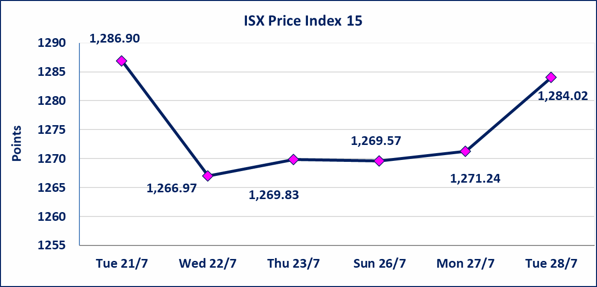

الاوامر الخاصة | نفذت شركة ايلاف للوساطة أمر متقابل مقصود على أسهم شركة مصرف القرطاس بعدد أسهم (7,800,000,000) سهم، وقيمة بلغت (7,800,000,000) دينار، في زمن الجلسة الاضافي (بعد الساعة 1 ظهراً) وفقاً لاجراءات تنفيذ الصفقات الكبيرة.
اسيا للتامين(NSIA) | تم البدء بعمليات ايداع شهادات اسهم المساهمين لشركة آسيا للتأمين إعتباراً من جلسة الاربعاء 2026/7/8 وسيتم اطلاق التداول إعتباراً من جلسة الاربعاء 2026/7/29 بعد ايداع 5% من رأس المال او بعد مرور (21) يوم من تاريخ بدء الايداع في منصة الشركات غير المدرجة ISX-OTC.
الشرق للتامين(NSHQ) | تم اطلاق التداول إعتباراً من جلسة الثلاثاء 2026/7/28 بعد ايداع 5% من رأس المال او بعد مرور (21) يوم من تاريخ بدء الايداع في منصة الشركات غير المدرجة ISX-OTC.
بوابة اسيا للتامين(NBAT) | تم اطلاق التداول إعتباراً من جلسة الثلاثاء 2026/7/28 بعد ايداع 5% من رأس المال او بعد مرور (21) يوم من تاريخ بدء الايداع في منصة الشركات غير المدرجة ISX-OTC.
الباتك للتامين(NGAT) | تم اطلاق التداول إعتباراً من جلسة الثلاثاء 2026/7/28 بعد ايداع 5% من رأس المال او بعد مرور (21) يوم من تاريخ بدء الايداع في منصة الشركات غير المدرجة ISX-OTC.
اليم الازرق للتجارة العامة(SYAM) | تم البدء بعمليات ايداع شهادات اسهم المساهمين لشركة اليم الازرق للتجارة العامة إعتباراً من جلسة الاربعاء 2026/6/3.
الوطنية للصناعات الغذائية (INFF) | تم البدء بعمليات ايداع شهادات اسهم المساهمين لشركة الوطنية للصناعات الغذائية إعتباراً من جلسة الاحد 2026/5/24 وسيتم اطلاق التداول لحين اكمال انتهاء الاجراءات في مركز الايداع في منصة الشركات غير المدرجة ISX-OTC.
الحد الأعلى والادنى للتغير في السعر | نسبة التغير الحدود الدنيا للحركة السعرية للاسهم من (5% الى 10%) والحدود العليا من(10% الى 25%)في كافة المنصات ماعدا منصة OTC.
Web site : www.isx-iq.net E-mail : info-isx@isx-iq.net |  |  |  |  | 07834000034 - 07711211522 : ص . ب :3607 العلوية الهاتف |  |  |  |  |  | بغداد /الكرادة/ قرب المسرح الوطني /مجاور مصرف الخليج التجاري

نسبة التغير
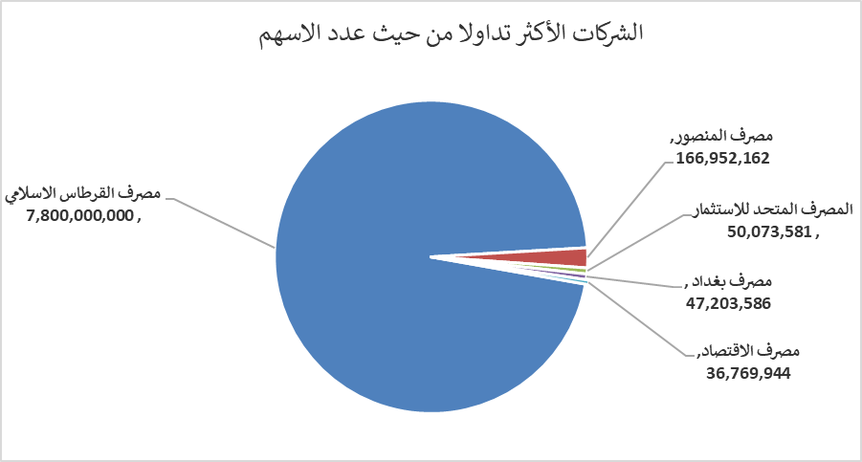
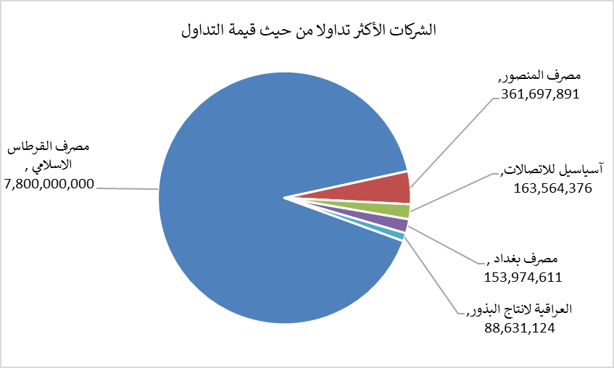
الشركات الأكثر ارتفاعاً وانخفاضاً

نسبة التغير لاسعار الاغلاق الاكثر ارتفاعاً |  |  |  | نسبة التغير لاسعار الاغلاق الاكثر انخفاضاً
اسم الشركة | اغلاق | التغير(%) | الاسهم المتداولة | اسم الشركة | اغلاق | التغير (%) | الاسهم المتداولة
السجاد والمفروشات | 26.800 | 22.94 | 100 | مدينة العاب الكرخ السياحية | 4.130 | -8.22 | 350,500
الوطنية لصناعات الاثاث المنزلي | 0.830 | 7.79 | 2,051,061 | الخليج للتامين | 0.590 | -7.81 | 4,392,710
الصناعات الالكترونية | 1.450 | 6.62 | 1,653,654 | المصرف الدولي الإسلامي | 0.220 | -4.35 | 10,000
مصرف الموصل للاستثمار | 0.170 | 6.25 | 14,514,302 | مصرف سومر التجاري | 0.230 | -4.17 | 249,854
الكندي لانتاج اللقاحات البيطرية | 2.800 | 2.19 | 99,900 | مصرف الاقتصاد | 0.240 | -4.00 | 36,769,944

الشركات الاكثر نشاطا حسب الاسهم المتداولة (حجم التداول) |  |  |  | الشركات الاكثر نشاطا حسب القيمة المتداولة
اسم الشركة | اغلاق | التغير(%) | الاسهم المتداولة | اسم الشركة | اغلاق | التغير (%) | القيمة المتداولة
مصرف القرطاس الاسلامي | 1.000 | 0.00 | 7,800,000,000 | مصرف القرطاس الاسلامي | 1.000 | 0.00 | 7,800,000,000
مصرف المنصور | 2.160 | 0.47 | 166,952,162 | مصرف المنصور | 2.160 | 0.47 | 361,697,891
المصرف المتحد للاستثمار | 0.060 | 0.00 | 50,073,581 | آسياسيل للاتصالات | 16.050 | 0.31 | 163,564,376
مصرف بغداد | 3.280 | 1.86 | 47,203,586 | مصرف بغداد | 3.280 | 1.86 | 153,974,611
مصرف الاقتصاد | 0.240 | -4.00 | 36,769,944 | العراقية لانتاج البذور | 5.980 | 0.34 | 88,631,124

